ENCARGOS
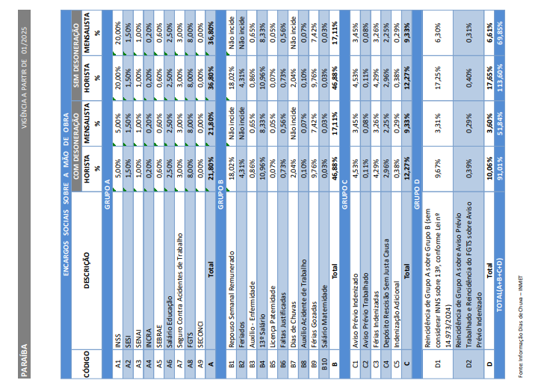

BDI
QUADRO DE COMPOSIÇÃO DO BDI

OBJETO
Contratação de empresa de engenharia, sob regime de empreitada por preço unitário, para a execução dos serviços remanescentes da obra de construção da Praça da Bíblia, município de Sousa/PB

TIPO DE OBRA DO EMPREENDIMENTO |  |  |  |  |  |  |  |  |  |  |  |  |  |  |  |  |  | DESONERAÇÃO
Construção e Reforma de quaisquer Edificações inclusive Unidades Habitacionais, Escolas, Hospitais, de uso Agropecuário, Estações p/Trêns/Metrôs, Estádios e Quadras Esportivas, Instalações p/Embarque/Desembarque de passageiros em Aeroportos, Rodoviárias, Portos,etc., Pórticos, Mirantes e outros Edifícios de finalidade turística |  |  |  |  |  |  |  |  |  |  |  |  |  |  |  |  |  | SIM

Conforme legislação tributária municipal, definir estimativa de percentual da base de cálculo para o ISS: |  |  |  |  |  |  |  |  |  |  |  |  |  |  |  |  |  |  | 100.00%
Sobre a base de cálculo, definir a respectiva alíquota do ISS (entre 2% e 5%)

CÁLCULO DE BDI |  | Construção e Reforma de quaisquer Edificações inclusive Unidades Habitacionais, Escolas, Hospitais, de uso Agropecuário, Estações p/Trêns/Metrôs, Estádios e Quadras Esportivas, Instalações p/Embarque/Desembarque de passageiros em Aeroportos, Rodoviárias, Portos,etc., Pórticos, Mirantes e outros Edifícios de finalidade turística |  |  | Construção de Rodovias, Ferrovias, Pistas de Aeroportos, Pontes, Viadutos, Metrôs, Túneis, Barreiras Acústicas, Praças de Pedágio, Sinalização de Rodoviais e Aeroportos, Placas de Sinalização de Tráfego e Semelhantes, Infra Viária Urbana, Estacionamento de Veículos, Praças, Calçadas p/Pedestres, Elevados, Passarelas, Ciclovias e VLT |  |  | Abastecimento de Água, Coleta de Esgoto |  |  | Fornecimento de materiais e equipamentos |  |  | Construção e Manutenção de Estações e Redes de Distribuição de Energia Elétrica |  |  | Portuárias, Marítimas e Fluviais
Item componente do BDI | % Informado | 1º Q | Médio | 3º Q | 1º Q | Médio | 3º Q | 1º Q | Médio | 3º Q | 1º Q | Médio | 3º Q | 1º Q | Médio | 3º Q | 1º Q | Médio | 3º Q
Administração Central (AC) | 3.50% | 3.00% | 4.00% | 5.50% | 3.43% | 4.93% | 6.71% | 3.43% | 4.93% | 6.71% | 1.50% | 3.45% | 4.49% | 5.29% | 5.92% | 7.93% | 4.00% | 5.52% | 7.85%
Garantia (G) + SEGURO (S) | 0.80% | 0.80% | 0.80% | 1.00% | 0.28% | 0.49% | 0.75% | 0.28% | 0.49% | 0.75% | 0.30% | 0.48% | 0.82% | 0.25% | 0.51% | 0.56% | 0.81% | 1.22% | 1.99%
Riscos (R.) | 1.10% | 0.97% | 1.27% | 1.27% | 1.00% | 1.39% | 1.74% | 1.00% | 1.39% | 1.74% | 0.56% | 0.85% | 0.89% | 1.00% | 1.48% | 1.97% | 1.46% | 2.32% | 3.16%
Despesas Finanaceiras (DF) | 1.23% | 0.59% | 1.23% | 1.39% | 0.94% | 0.99% | 1.17% | 0.94% | 0.99% | 1.17% | 0.85% | 0.85% | 1.11% | 1.01% | 1.07% | 1.11% | 0.94% | 1.02% | 1.33%
Lucro (L) | 7.00% | 6.16% | 7.40% | 8.96% | 6.74% | 8.04% | 9.40% | 6.74% | 8.04% | 9.40% | 3.50% | 5.11% | 6.22% | 8.00% | 8.31% | 9.51% | 7.14% | 8.40% | 10.43%
Impostos (I) | 9.75% | CONFORME LESGILAÇÃO ESPECÍFICA

 |  |  |  |  |  |  | Tributos | % |  |  | VALORES DE BDI POR TIPO DE OBRA
Observações |  |  |  |  |  |  | PIS | 0.65% |  |  | TIPO DE OBRA |  |  |  |  |  | 1º Q | Médio | 3º Q
1) Preencher apenas a coluna % Informado (Coluna B) |  |  |  |  |  |  | CONFINS | 3.00% |  |  | Construção de Edifícios |  |  |  |  |  | 20.34% | 22.12% | 25.00%
2) Os Tributos normalmente aplicáveis são: PIS (0,65%), COFINS (3,00%), ISS e CPRB |  |  |  |  |  |  | ISS (*) | 2.50% |  |  | Construção de Rodovias e Ferrovias |  |  |  |  |  | 19.60% | 20.97% | 24.23%
(variável até 5,00% conforme o município). |  |  |  |  |  |  | CRPB | 3.60% |  |  | Rede de Abastecimento de Água, Coleta de Esgotos |  |  |  |  |  | 20.76% | 24.18% | 26.44%
3) O cálculo do BDI se baseia na fórmula abaixo utilizada pelo Acórdão 2622/13 |  |  |  |  |  |  | Total | 9.75% |  |  | Estações e Redes de Distribução de Energia Elétrica |  |  |  |  |  | 24.00% | 25.84% | 27.86%
 |  |  |  |  |  |  |  |  |  |  | Obras Portuárias, Marítimas e Fluviais |  |  |  |  |  | 22.80% | 27.48% | 30.95%
B.D.I = | 26.50% |  |  |  |  |  |  |  |  |  | Fornecimento de Materiais e Equipamentos |  |  |  |  |  | 11.10% | 14.02% | 16.80%
Fórmula Utilizada:
(1 + AC + S + G + R) * (1 + DF) * (1 + L) |  |  |  |  | FUNDO EMPREENDER-PB |  |  |  |  |  | %
BDI =
BDI =
BDI =
- 1 * 100
- 1 * 100
- 1 * 100
- 1 * 100
 |  |  |  |  | Fundo Estadual de Apoio ao Empreendedorismo – FE(***) |  |  |  |  |  | 0.00%
BDI =
BDI =
BDI =
BDI =
BDI =
BDI =
BDI =
- 1 * 100
- 1 * 100
- 1 * 100
- 1 * 100
- 1 * 100
- 1 * 100
- 1 * 100
- 1 *
(1 - I - FE)

 |  |  |  |  |  |  |  |  |  |  | 105.40% | 101.23% | 107.00% | 90.25%
Observações sobre os % informados no cálculo de BDI, neste caso:

OBRAS DE REDES DE ÁGUA E ESGOTO
OS VALORES % INFORMADO ENQUADRAM-SE NOS LIMITES DO ACÓRDÃO 2622/2013-TCU-PLENÁRIO
OS VALORES % INFORMADO DE AC,DF E L ESTÃO NOS VALORES MÁXIMOS DOS LIMITES DO ACÓRDÃO 2622/2013-TCU-PLENÁRIO
OS VALORES % INFORMADO DE S+G E R FORAM CONSIDERADOS ZERADOS OU SEJA, ABAIXO DO MÍNIMO DOS LIMITES DO ACÓRDÃO 2622/2013-TCU-PLENÁRIO

